Лист1
 | Тип транспортного средства: |  | Вилочный погрузчик
 | Способ разгрузки: фронтальный/боковой |  | Фронтальный
 | Заказчик |  | ПГЦ
 | Кол-во |  | 1
 | Модель |  | Автопогрузчик HELI CPQD25 с позиционером вил (или аналог)
№пп | Требования к характеристикам товаров (показатели продукции, в соответствии с которыми будет определяться эквивалентность) | Ед.изм. | Требуемое значение характеристики
1 | Общие характеристики
 |  |  | (по модели Автопогрузчик HELI CPQD25):
 | Управление: оператор стоит, сидит |  | Сидит
 | Высота от поверхности до сиденья оператора | мм | 1,100
 | Номинальная грузоподъемность на вилах | кг | Номинальная 2500кг, при расстоянии от центра на 500мм и высоте подьема 3000мм
 | Масса эксплуатационная | кг | 3,680
 | Общая длина | мм | 2,597
 | Общая высота с кабиной (строительная высота) | мм | 2,070
 | Общая ширина | мм | 1,150
 | Скорость движения без груза | км/ч | 17/19
 | Дорожный просвет в центре базы | мм | 110
 | Преодолеваемый подъем | % | 20
 | Скорость подъема каретки с грузом / без груза | мм/с | 530 / 550
 | Скорость опускания каретки с грузом / без груза | мм/с | 420 / 380
 | Тип сцепного устройства |  | Штифт
2 | Двигатель:
 | 1. Электрический; 2. Бензиновый; 3. Дизельный; 4. Газовый |  | Газ-бензин, газовое оборудование Lovato (Италия)
 | Модель двигателя |  | NISSAN K21
 | Мощность эксплуатационная | кВт | 34.6/48
 | Частота оборотов | об/мин | 2200-2500 об/мин
 | Объем двигателя | см3 | 2065-2369
 | Цилиндров | шт. | 4
 | Потребление топлива по циклу VDI | л/ч | 1.8
 | Объем бака (бензи, дизель)/баллона (газ) | л | 70
 | Напряжение питания/емкость аккум-ра | В/Ач | 48/400 ( пример для электро)
 | Вес аккумулятора | кг | 695 ( пример для электро)
3 | Трансмиссия:
 | 1. Механическая (МКПП); 2. Гидромеханическая (АКПП); 3. Гидростатическая (АКПП). |  | Гидростатическая ( АКПП)
 | Основное рабочее давление гидросистемы | МПа | 17.5
 | Объем масла гидросистемы | л | 70
4 | Тип рулевого управления:
 | 1. С гидроусилителем руля (с ГУР) 2. С электроусилителем руля (с ЭУР) 3. Без усилителя руля; 4. С регулировкой по наклону; 5. Без регулировки по наклону. |  | С гидроусилителем руля (с ГУР) С регулировкой по наклону
5 | Ходовая часть
 | Тип шин: 1. Шины пневматические; 2. Шины цельнолитые; 3. Шины бандажные. |  | Пневматические
 | Число колес, передние/задние (х=ведущие) |  | 2х/2
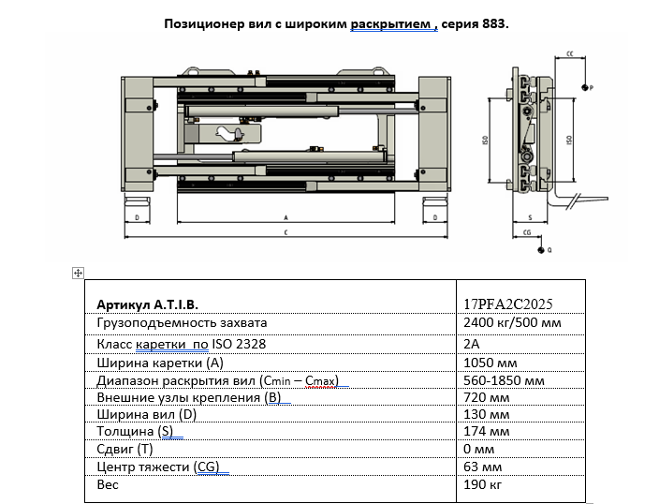
 | Тип тормоза (Рабочий/Стояночный): 1. Барабанные; 2. Дисковые; 3. Ленточные; 4. Открытые; 5. Закрытые; 6. Сухого трения; 7. В маслянной ванне. |  | Барабанные
6 | Мачта
 | Тип мачты: 1. FV – стандартная двухсекционная мачта; 2. FFV – двухсекционная мачта со специальным свободным ходом; 3. TFV – трехсекционная мачта со специальным свободным ходом. |  | Мачта грузоподьемная 2х секционная(со свободным ходом), наклон вил(вперед,назад) ZM300 (вагонная)
 | Высота подъема | мм | Не менее 3700
 | Угол наклона каретки, вперед / назад | (α / β)° | 1
 | Высота свободного хода ( с защитной решеткой) | мм | 860
 | Высота сложенной мачты | мм | 2,070
7 | Навесное оборудование
 | Модель |  | Вариант №1: 6-2504G; Вариант № 2: 2-Т-411/Вариант № 3 и т.д. (или аналог) Позиционер вил ATIB (Италия), грузоподъемность 2400 кг, класс каретки 2А, ширина каретки 1050 мм, диапазон раскрытия 560-1850 мм
 | Вилочный захват: интегрированный/съемный |  | Съемный
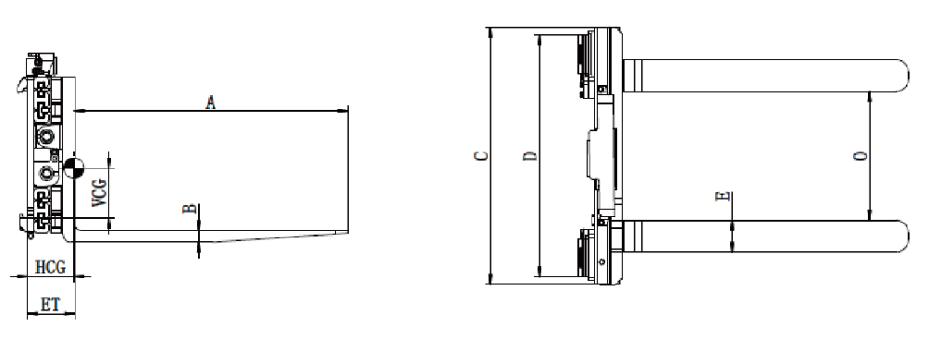
 | Смещение side shift: Да/Нет |  | Да
 | Наименование side shift (заполняется если ДА) |  | Высокообзорный позиционер вил с клапанным сайдшифтом
 | Ширина каретки: C (см. рисунок) | мм | 1,050
 | Номинальная грузоподъемность как завхват (указывается вес груза) | кг | 2500
 | Центр тяжести груза , ЦТгр, мм |  | 500
 | Максимальное рабочее давление | бар | 160 | В кабине согласно Правил ОТ доллжно быть: 18 - 23 град. C (допускается 17 - 25 град. C), относительная влажность - 40 - 60% (допускается до 75%), скорость движения воздуха - 0,2 - 0,3 м/с (допускается до 0,5 м/с).
 | Диапазон раскрытия вил: О (см. рисунок) | мм | 560-1850
 | Параметры лап вилочного захвата:В*Е*А (см. рисунок) | мм | 1070*100*45
8 | Кабина
 | Рамная конструкция | наличие | Да
 | Бортовой компьютер | наличие | Да
 | Пакет зимних опций, кабина с отопителем, для эксплутации при температуре воздуха до -45 C° (температура меняется в зависимости от региона) | наличие | Да
 | Вентилятор – приточно-вытяжной, двухрежимный, с регуляцией распределения потока воздуха. | наличие | Да
 | Газовые упоры двери | наличие | Да/Нет (механические петли)
 | Уровень шума: Не более 80 для дизельного/ механического. Не более 70 для электрического | не более дБ | 80
 | Рабочее место оператора |  | Сиденье виброизолировано должно обеспечивать комфорт и снижать утомляемость водителя. Управление светотехникой, рабочими органами должно быть эргономично и обеспечивать эффективность, безопасность эксплуатации. Для управления предподчительно применять джойстик
9 | Дополнительное оборудование: Зуммер заднего хода/Фара заднего хода/Передние и задние комбинированные фонари/Зеркала заднего вида/Вертикальная выхлопная труба/Электрический, дизельный или бензиновый предпусковой подогреватель двигателя/Проблесковый маячок, и т.д. |  | Зуммер заднего хода/Фара заднего хода/Передние и задние комбинированные фонари/Зеркала заднего вида/Проблесковый маячок, и т.д.
 | Тип сцепного устройства: Штифт/Палец/Крюк/Фаркоп и т.п. |  | Штифт
10 | Обслуживание
 | Стоимость сервисного пакета, руб |  | В ТКП включить стоимость сервисного пакета.
 | Перечень услуг, входящих в стоимость сервисного пакета |  | ТО +расходные материалы
 | Периодичность ТО согласно сервисного пакета |  | ТО: 250, 500, 1000, 2000 м/час
 | Условия сервисного пакета (ограничение по наработке машиночасов или пробегу) |  | 2000м/час
 | Перечень запчастей и расходных материалов, не включенных в сервисный пакет
 | Стоимость запчастей и расходных материалов, не включенных в сервисный пакет |  | Заполняет Поставщик на основании Перечня з/частей
 | Доп. затраты сверх сервисного пакета в случае превышения лимита по пробегу или наработке в машиночасах (указывает Поставщик) |  | Заполняет Поставщик
 | Гарантированный коэффициент использования техники |  | 0.9
11 | Предпочительные условия поставки
 | Срок поставки |  | В течение 30 к.д., с момента заключения договора.
 | Условия оплаты: |  | 100 % по факту поставки.
 | Базис поставки |  | доставка: Ленинградская область, Сланцевский район, Выскатское сельское поселение, цементный завод.
 | Гарантия |  | 24 мес без ограничения по мч
12 | Технические характеристики перевозимой продукции и маршрут движения
 | Наименование продукции | т/сутки | Паллетированная продукции 2000 т/сут (паллеты на деревянных поддонах 145*100*1200 в термоусадочной пленке и бесподдонные паллеты в стрейч-худе)
 | Условия работы: |  | Цех упаковки цемента и отгрузки: температура от +5 град. до +35 град., влажность от 70% до 90%. Открытый уличный склад, территория завода: температура от -45 град. до +40 град., влажность от 70% до 90%.
13 | Контактное лицо |  | ФИО Островский Герман Анатольевич Должность Начальник ЦАТ и СТ Завод ПГЦ Тел +7-921-758-15-69 Адрес электронной почты: Ostrovskij@cemros.ru

